물리
 |  |  |  | PK = YELLOW |  |  |  | course
 |  |  |  | FK = BLUE |  |  |  | COURSE_CODE VARCHAR2(20)
 |  | branch |  |  |  |  |  | COURSE_NAME VARCHAR2(10)
 |  | BRANCH_CODE VARCHAR2(10) |  |  | Level |  |  | ENTER | DATE
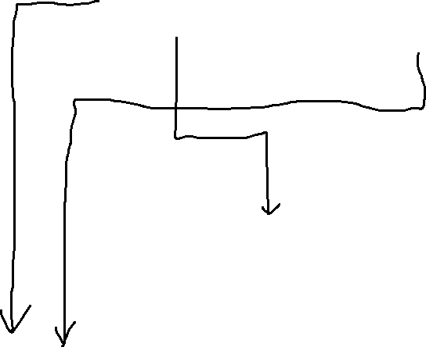
 |  | BRANCH_NAME VARCHAR2(10) |  |  | ADMIN_CODE VARCHAR2(20) |  |  | UPDATE | DATE
 |  | ENTER | DATE |  | ADMIN_NAME | VARCHAR2(10 |  |  |  |  | Taking_Course
 |  | UPDATE | DATE |  | ENTER | DATAE
 |  |  |  |  | UPDATE | DATAE |  |  |  |  | CLASS_NAME | VARCHAR(30)
 |  |  |  |  |  |  |  | Class |  |  | ID VARCHAR2 | VARCHAR2
 |  |  |  |  |  |  |  | CLASS_CODE | VARCHAR2(20) |  | ENTER | DATE
 |  |  |  |  |  |  |  | CLASS_NAME | VARCHAR2(30) |  | UPDATE | DATE
 |  |  |  |  |  |  |  | TUITION | VARCHAR(30)
 |  |  |  |  |  |  |  | START_DATE | DATE
 |  |  |  |  |  |  |  | END_DATE | DATE |  | Online_inquery
 |  |  |  |  |  |  |  | START_TIME | TIME
 |  |  |  |  |  |  |  | END_TIME | TIME |  | NAME | VARCHAR2(10)
 |  |  |  |  |  |  |  | CLASS_TARGET | VARCHAR2(1000) |  | CONTACT_METHOD | VARCHAR2(30)
 |  |  |  |  |  |  |  | COURSE_CDOE(FK) |  |  | CONTACT_DETAIL | VARCHAR2(40)
 |  |  | STUDENT |  |  |  |  | BRANCH_CODE(FK) |  |  | CONTENT | VARCHAR2(1000)
 |  |  | ID | VARCHAR2(20) |  |  |  | ENTER | DATE |  | STATUS | VARCHAR2(10)
 |  |  | PWD | VARCHAR2(20) |  |  |  | UPDATE | DATE |  | BRANCH_CODE | VARCHAR2(10)

 |  |  | NAME | VARCHAR2(10) |  |  |  |  |  |  | COURSE_CODE | VARCHAR2(20)
 |  |  | ADDRESS | VARCHAR2(40) |  |  |  |  |  |  | ENTER | DATE
 |  |  | GENDER | VARCHAR2(10) |  |  |  |  |  |  | UPDATE | DATE
ADMIN |  |  | EMAIL | VARCHAR2(40) |  |  |  |  |  |  | CLASS_CODE(FK)
ID | VARCHAR2(20) |  | PHONE | VARCHAR2(20)
PWD | VARCHAR2(20) |  | AGREE_AD | VARCHAR2(10) |  | PAYMENT |  |  |  |  | Class_attach
NAME | VARCHAR2(10) |  | CERTIFICATRION | VARCHAR2(10) |  |  |  |  |  |  | UUID | VARCHAR2(200)
BIRTH | DATE |  | ENTER | DATE |  | PAY | NUMBER |  |  |  | FILE_NAME | VARCHAR(20)
ADDRESS | VARCHAR2(40) |  | UPDATE | DATE |  | PAY_WAY | VARCHAR2(30) |  |  |  | UPLOADPATH | VARCHAR2(30
GENDER | VARCHAR2(10) |  | BRANCH_CODE(FK) |  |  | CONFIRM | VARCHAR2(10) |  |  |  | FILETYPE | VARCHAR2(10)


PHONE | VARCHAR2((20) |  |  |  |  | (STUDENT_ID)(FK) |  |  |  |  | ENTER | DATE
ENTER | DATE |  |  |  |  | CLASS_CODE(FK) |  |  |  |  | UPDATE | DATE
UPDATE | DATE |  |  |  |  | COURSE_CODE(FK) |  |  |  |  | CLASS_CODE(FK)
BRANCH_CODE | (FK) |  |  |  |  | CART_CODE(FK)

ADMIN_CODE | (FK)

NOTICE
NOTICE_CODE | varchar2(20) |  |  |  |  |  |  |  | QUESTION_ATTACH
TITLE | VARCHAR2(100) |  |  |  |  |  |  |  | UUID | VARCHAR2(200)
CONTENT | VARCHAR2(1000) |  |  |  |  |  |  |  | FILENAME | VARCHAR2(20)
REGDATE | DATE |  |  |  |  | QUESTION |  |  | UPLOADPATH | VARCHAR2(300)
VIEWS | NUMBER |  |  |  |  | POST_CODE | VARCHAR2(20) |  | FILTYPE | VARCHAR2(10)
UPDATE | DATE |  |  |  |  | TITLE | VARCHAR2(100) |  | ENTER | DATE
 |  |  | Reply |  |  | CONTENT | VARCHAR2(1000) |  | UPDATE | DATE |  | VIDEO
(ADMIN)ID | (FK) |  | REPLY_CODE | VARCHAR2(20) |  | ENTER | DATE |  | POST_CODE | (FK) |  | UUID | VARCHAR2(200)
 |  |  | REPLY_CONTENT | VARCHAR2(1000) |  | UPDATE | DATE |  |  |  |  | FILE_NAME | VARCHAR(20)
 |  |  | REPLY_DATE | DATE |  | VIEWS | NUMBER |  |  |  |  | MOVIETITLE | VARCHAR2(200)
NOTICE_ATTACH |  |  | REPLY_UPDATE | DATE |  | REPLYCNT | NUMBER |  |  |  |  | UPLOADPATH | VARCHAR2(30
UUID | varchar2(200) |  | POST_CODE | (FK) |  | CLASS_CODE | (FK) |  |  |  |  | FILE_TYPE | VARCHAR2(10)
FILENAME | VARCHAR2(20) |  | (student)ID | (FK) |  | (STUDENT)ID | (FK) |  | CART |  |  | ENTER | DATE
UPLOADPATH | VARCHAR2(300) |  | (admin)ID | (FK) |  |  |  |  | CART_CODE | VARCHAR2(20) |  | UPDATE | DATE
FILETYPE | VARCHAR2(10) |  |  |  |  |  |  |  | TUITUION | NUMBER(10) |  | CLASS_CODE(FK)
ENTER | DATE |  |  |  |  |  |  |  | TEACHER_NAME | VARCHAR2(30)
UPDATE | DATE |  |  |  |  |  |  |  | ENTER | DATE
NOTICE_CODE | (FK) |  |  |  |  |  |  |  | UPDATE | DATE
 |  |  |  |  |  |  |  |  | CLASS_CODE | (FK)
 |  |  |  |  |  |  |  |  | (ID)STUDENT | (FK)

시트2
